Zadanie 1
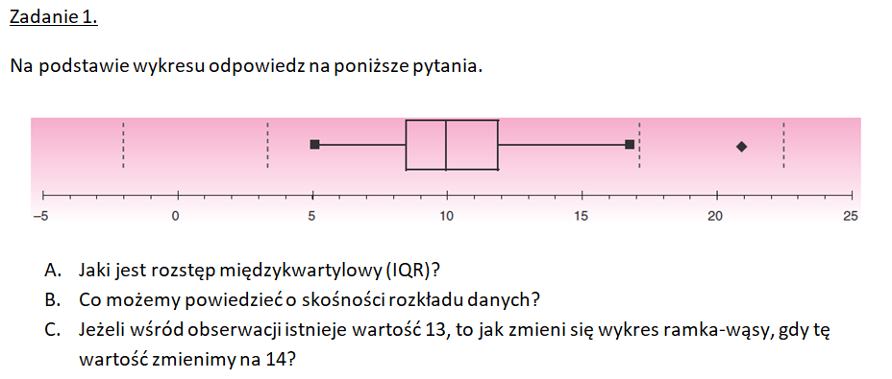

A. | Q1 | 8.5
 | Q3 | 12
 | Q3-Q1 | 3.5

B.
 | Słonnośc prawostronna dodatnia
 | mediana (10) blizej wartosci 8,5 (Q1), dane są skupione bardziej w niższych wartościach
 | większy rozrzut danych z prawej strony, dłuższy wąs. punkt odstający w wartości 21 ciagnie wykres w prawą stronę

C. | znacząco się nie zmieni, wartość znajduję się powyżej mediany, prawy wąs może ulec wydłużeniu, punkt 21 pozostanie bez zmian.
 | może minimalne ulec zmiana wartosci mediany zwiekszajac sume wartosci, ale może być to niezauwazalne dla wykresy ramki wasy, jest odporny na pojedyncze zmiany

Zadanie 2
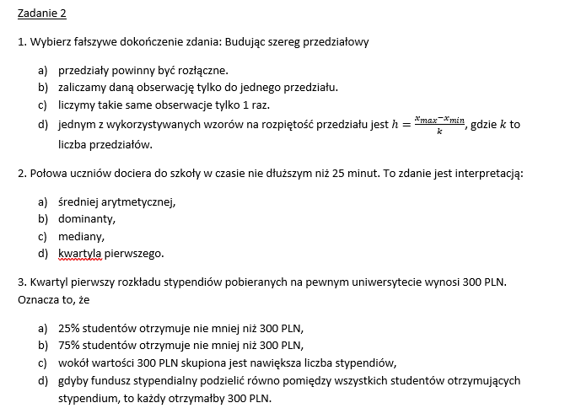
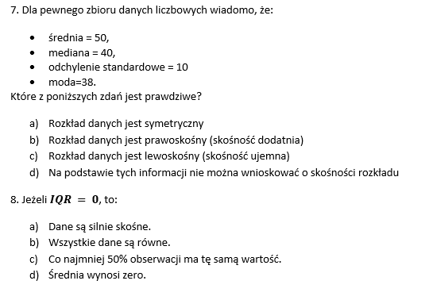

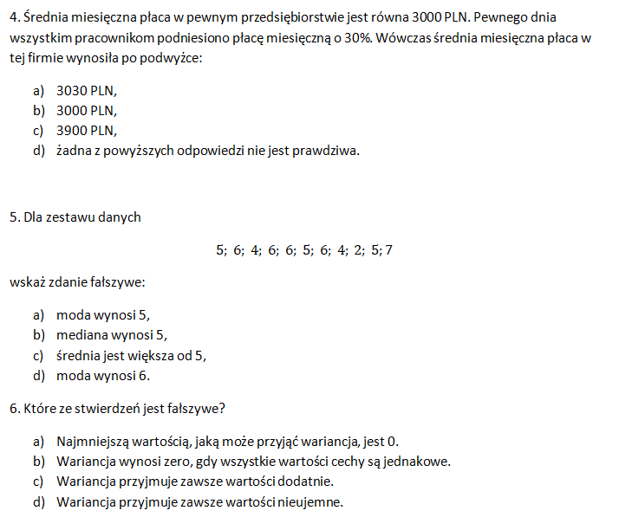

1 | C

2 | C

3 | B |  |  |  |  |  |  | 25% MNIEJ LUB 300

4 | C |  | 3000 | 1.3 | 3900

5 | A |  | 5 | 6 | 4 | 6 | 6 | 5 | 6 | 4 | 2 | 5 | 7 | SR | 5.0909090909 | TRUE
 |  |  | 2 | 4 | 4 | 5 | 5 | 5 | 6 | 6 | 6 | 6 | 7 | 5 | MEDIANA | TRUE
 |  |  |  |  |  |  |  | MEDIANA |  | MODA
 |  |  |  |  |  |  | ILOSC 2:1 | ILOSC 4:2 | ILOSC 5: 3 | ILOSC 6: 4 | ILOSC 7:1

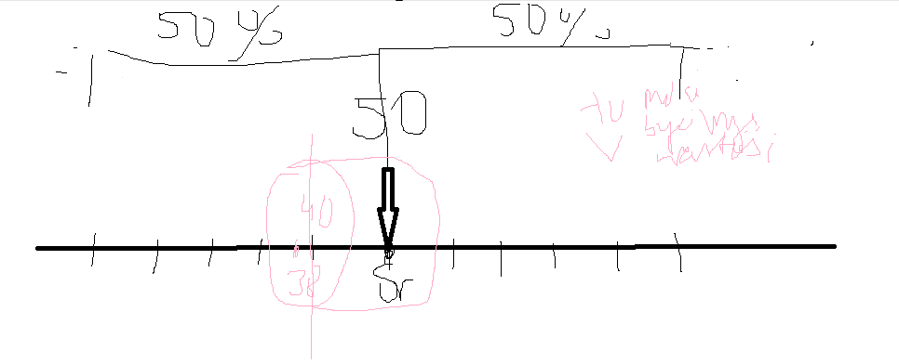
6 | C | plus 0

7 | B |  |  | srednia | 50
 |  |  |  | mediania | 40
 |  |  |  | odch | 10
 |  |  |  | moda | 38

8 | C

Zadanie 3
Przeprowadzono badanie mające na celu określenie wpływu rodzaju diety na zawartość żelaza w wątrobie szczurów. Do każdego z pięciu badanych rodzajów diety przypisano po 10 zwierząt, a wyniki eksperymentu przedstawiono w tabeli. Czy zawartość żelaza w wątrobie szczurów różni się w zależności od rodzaju diety? A) Wybierz odpowiedni test statystyczny i uzasadnij swój wybór. B) Przeprowadź wybrany test statystyczny na podstawie danych. C) Sformułuj wnioski na podstawie otrzymanych wyników.

 |  |  |  |  |  | H0 - dieta nie ma wpływu na zawartość żelaza).
 |  |  |  |  |  | H1 - co najmniej jedna dieta wpływa na poziom żelaza

 |  |  |  |  |  | https://www.statskingdom.com/kruskal-wallis-calculator.html

 |  | test Kruskala-Wallisa |  |  | Badanie ma na celu porównanie pięciu niezależnych grup rodzajów diety pod kątem zawartość żelaza. Ze względu na małą liczność grup należy zastosować test nieparametryczny, który jest odporny na wartości odstające i nie wymaga założenia o normalności rozkładu.
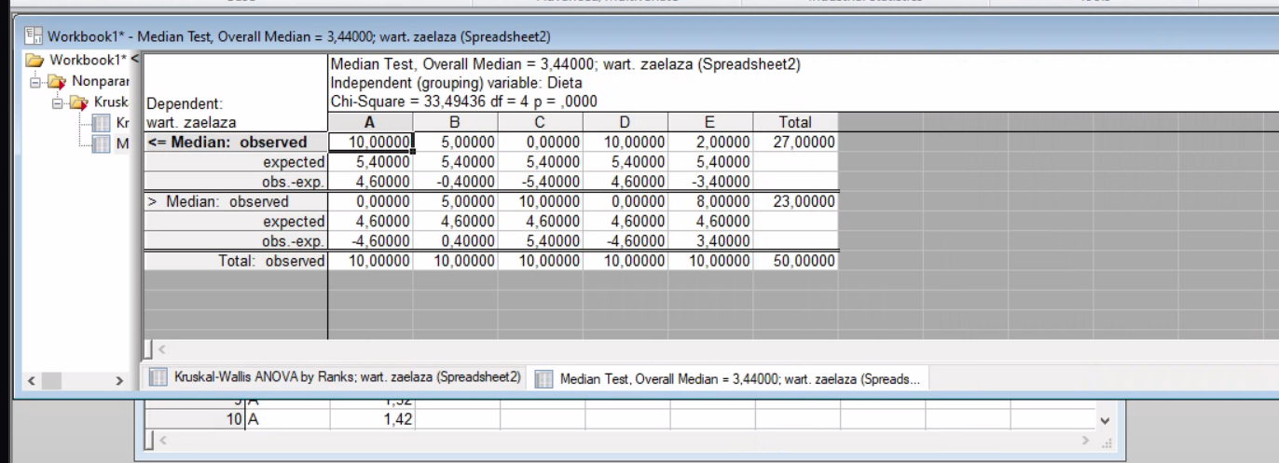
Dieta A | Dieta B | Dieta C | Dieta D | Dieta E
2.23 | 5.59 | 4.5 | 1.35 | 1.4 | Dieta | Zawartość_Żelaza
1.14 | 0.96 | 3.92 | 1.06 | 1.51 | A | 2.33
2.63 | 6.96 | 10.33 | 0.74 | 2.49 | A | 1.22
1 | 1.23 | 8.23 | 0.96 | 1.74 | A | 1.33
1.35 | 1.61 | 2.07 | 1.16 | 1.59 | A | 1.44
2.01 | 2.94 | 4.9 | 2.08 | 1.36 | A | 1.55
1.64 | 1.96 | 6.86 | 0.69 | 3 | A | 1.66
1.13 | 3.68 | 6.42 | 0.68 | 4.81 | A | 2.33
1.01 | 1.54 | 3.72 | 0.84 | 5.21 | A | 1.11
1.7 | 2.59 | 6 | 1.34 | 5.12 | A | 1.32
 |  |  |  |  | A | 1.42
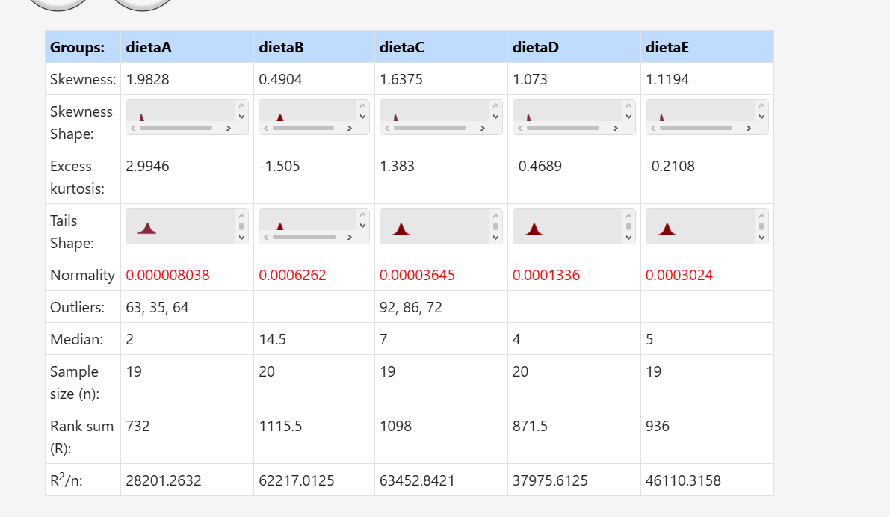
 |  |  |  |  | B | 3.44
 |  |  |  |  | B | 4.55
 |  |  |  |  | B | 5.66
 |  |  |  |  | B | 3.44
 |  |  |  |  | B | 2.33
 |  |  |  |  | B | 4.55
 |  |  |  |  | B | 6.77
 |  |  |  |  | B | 7.88
 |  |  |  |  | B | 3.44
 |  |  |  |  | B | 2.33
 |  |  |  |  | C | 10.33
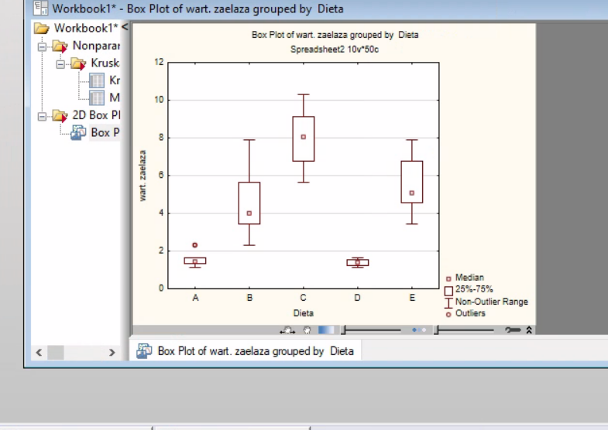
 |  |  |  |  | C | 8.23
 |  |  |  |  | C | 6.77
 |  |  |  |  | C | 5.66
Dieta C wykazuje najwyższą tendencję do gromadzenia żelaza diety A i D mają najniższe wskaźniki. |  |  |  |  | C | 7.88
 |  |  |  |  | C | 9.11
 |  |  |  |  | C | 10.22
 |  |  |  |  | C | 8.77
 |  |  |  |  | C | 7.55
 |  |  |  |  | C | 6.44
 |  |  |  |  | D | 1.22
 |  |  |  |  | D | 1.33
 |  |  |  |  | D | 1.44
 |  |  |  |  | D | 1.55
 |  |  |  |  | D | 1.66
 |  |  |  |  | D | 1.11
 |  |  |  |  | D | 1.22
 |  |  |  |  | D | 1.33
 |  |  |  |  | D | 1.44
 |  |  |  |  | D | 1.55
 |  |  |  |  | E | 4.55
 |  |  |  |  | E | 5.66
 |  |  |  |  | E | 6.77
 |  |  |  |  | E | 4.55
 |  |  |  |  | E | 3.44 | Ponieważ uzyskana wartość jest znacznie mniejsza od założonego poziomu istotności, odrzucamy hipotezę zerową o braku różnic między grupami.
 |  |  |  |  | E | 5.66 | p<0,05
 |  |  |  |  | E | 6.77 | Dieta C wykazuje najwyższą tendencję do gromadzenia żelaza diety A i D mają najniższe wskaźniki.
 |  |  |  |  | E | 7.88
 |  |  |  |  | E | 4.55
 |  |  |  |  | E | 3.44

Zadanie 4
 | Dane zebrano w ramach badania środowiskowych przyczyn chorób. Przedstawiają one roczną śmiertelność na 100 000 mężczyzn, uśrednioną w latach 1958–1964, oraz stężenie wapnia (w cząsteczkach na milion) w wodzie pitnej w 61 dużych miastach Anglii i Walii. Im wyższe stężenie wapnia, tym twardsza woda. Czy istnieje statystycznie istotna zależność między śmiertelnością a twardością wody? A) Wybierz odpowiedni test statystyczny i uzasadnij swój wybór. B) Przeprowadź wybrany test statystyczny na podstawie danych. C) Sformułuj wnioski na podstawie otrzymanych wyników.

 |  |  |  | https://www.statskingdom.com/correlation-calculator.html

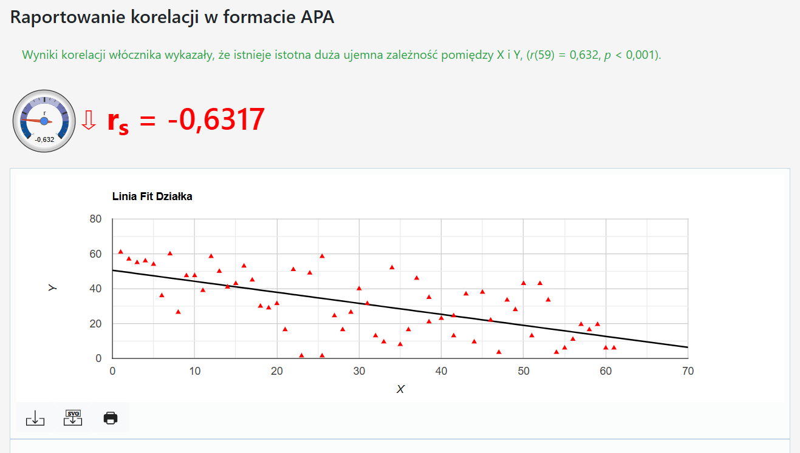
lp | Miasto | Śmiertelność | Twardość wody
1 | Bath | 1247 | 105
2 | Birkenhead | 1668 | 17
3 | Birmingham | 1466 | 5
4 | Blackburn | 1800 | 14
5 | Blackpool | 1609 | 18
6 | Bolton | 1558 | 10
7 | Bootle | 1807 | 15
8 | Bournemouth | 1299 | 78
9 | Bradford | 1637 | 10
10 | Brighton | 1359 | 84
11 | Bristol | 1392 | 73
12 | Burnley | 1755 | 12
13 | Cardiff | 1519 | 21
14 | Coventry | 1307 | 78
15 | Croydon | 1254 | 96
16 | Darlington | 1491 | 20
17 | Derby | 1555 | 39 | H0=nie istnieje zaleznosc miedzy stezeniem wapnia a smiertelnoscia
18 | Doncaster | 1428 | 39 | H1= istnieje zaleznosc miedzy smiertalnoscia a twardoscia wody
19 | East Ham | 1318 | 122
20 | Exeter | 1260 | 21 | p | 0.0000048 | 0.0000048
21 | Gateshead | 1723 | 44 | p<0,05
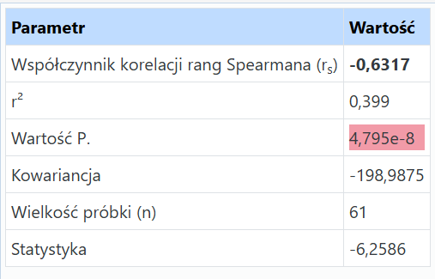
22 | Grimsby | 1379 | 94
23 | Halifax | 1742 | 8 | Odrzucamy założenie H0
24 | Huddersfield | 1574 | 9 | Im mniejsza wartość p, tym bardziejrosnie H1
25 | Hull | 1569 | 91
26 | Ipswich | 1096 | 138 | Odp. Istnieje statystycznie istotna zależność między śmiertelnościa a twardością wody. Z racji, że korelacja wyszła na minusie co oznacza odwrotność im twardsza woda (wieksze stezenie wapnia), tym niższa śmiertelność .
27 | Leeds | 1591 | 16
28 | Leicester | 1402 | 37
29 | Liverpool | 1772 | 15
30 | Manchester | 1828 | 8
31 | Middlesbrough | 1704 | 26
32 | Newcastle | 1702 | 44
33 | Newport | 1581 | 14
34 | Northampton | 1309 | 59
35 | Norwich | 1259 | 133
36 | Nottingham | 1427 | 27
37 | Oldham | 1724 | 6
38 | Oxford | 1175 | 107
39 | Plymouth | 1486 | 5
40 | Portsmouth | 1456 | 90
41 | Preston | 1696 | 6
42 | Reading | 1236 | 101
43 | Rochdale | 1711 | 13
44 | Rotherham | 1444 | 14
45 | St Helens | 1591 | 49
46 | Salford | 1987 | 8
47 | Sheffield | 1495 | 14
48 | Southampton | 1369 | 68
49 | Southend | 1257 | 50
50 | Southport | 1587 | 75
51 | South Shields | 1713 | 71
52 | Stockport | 1557 | 13
53 | Stoke | 1640 | 57
54 | Sunderland | 1709 | 71
55 | Swansea | 1625 | 13
56 | Wallasey | 1625 | 20
57 | Walsall | 1527 | 60
58 | West Bromwich | 1627 | 53
59 | West Ham | 1486 | 122
60 | Wolverhampton | 1485 | 81
61 | York | 1378 | 71

Zadanie 5
W dwupunktowych hamulcach rowerowych linka sterownicza wchodzi z jednej strony i istnieje potencjalne ryzyko większego zużycia klocków hamulcowych po jednej stronie niż po drugiej. Przeprowadzono trzydzieści prób na stanowisku testowym, w którym hamulec był zamontowany do koła połączonego z kołem zamachowym, które było wielokrotnie wprawiane w ruch, a następnie zatrzymywane przez hamulec z przyłożoną stałą siłą. Zmierzono stratę ścierną każdego klocka hamulcowego [mg]. Czy strata ścierna klocków hamulcowych różni się w zależności od strony? A) Wybierz odpowiedni mocny nieparametryczny test statystyczny i uzasadnij swój wybór. B) Przeprowadź wybrany test statystyczny na podstawie danych. C) Sformułuj wnioski na podstawie otrzymanych wyników.

 |  |  |  |  | H0: Nie ma istotnej różnicy między zużyciem klocka lewego a prawego
 |  |  |  |  | H1: Istnieje istotna statystycznie różnica między zużyciem klocka lewego a prawego

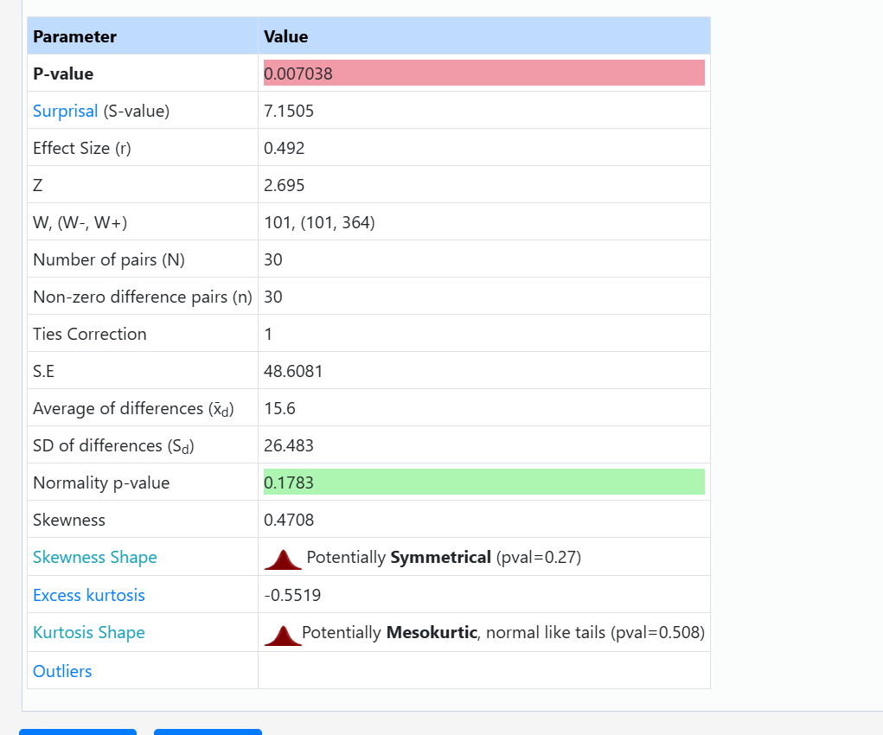
 |  |  |  | Wilcoxona
 | Numer próby | Lewy | Prawy
 | 1 | 114 | 105
 | 2 | 149 | 141
 | 3 | 116 | 144
 | 4 | 69 | 130
 | 5 | 134 | 185
 | 6 | 117 | 108
 | 7 | 78 | 111
 | 8 | 146 | 170
 | 9 | 88 | 107
 | 10 | 105 | 96
 | 11 | 117 | 139
 | 12 | 102 | 140
 | 13 | 68 | 137 | p-value- 0,0068.
 | 14 | 105 | 111 | p-value<0,05
 | 15 | 65 | 123 | W związku z tym odrzucamy hipotezę zerową o braku różnic między klockami.
 | 16 | 150 | 132 | Istnieje istotna statystycznie różnica w zużyciu klocków hamulcowych w zależności od strony ich montażu.
 | 17 | 160 | 161
 | 18 | 50 | 56
 | 19 | 128 | 192
 | 20 | 147 | 121
 | 21 | 72 | 74
 | 22 | 120 | 131
 | 23 | 103 | 92
 | 24 | 145 | 120
 | 25 | 96 | 112 | Badanie dotyczy porównania dwóch zmiennych zależnych (pomiary zużycia klocka lewego i prawego wykonane w tych samych 30 mechanizmach hamulcowych). Test Wilcoxona jest najmocniejszą nieparametryczną alternatywą dla testu t-Studenta, ponieważ bierze pod uwagę nie tylko kierunek różnic, ale również ich rangowaną wielkość, co czyni go bardzo precyzyjnym narzędziem.
 | 26 | 63 | 73
 | 27 | 85 | 103
 | 28 | 137 | 133
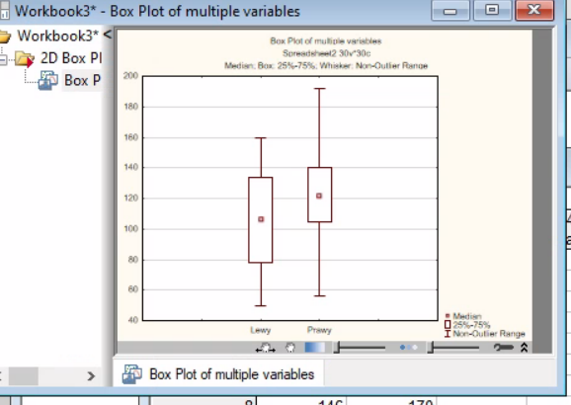
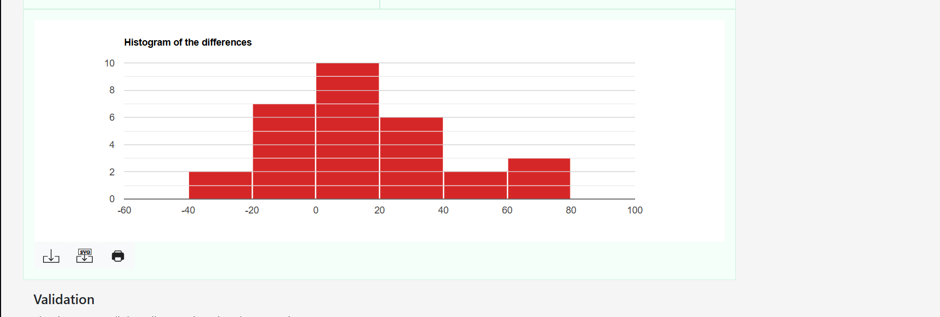
 | 29 | 107 | 141
 | 30 | 67 | 83

 |  |  |  | klocki po prawej stronie scieraja się bardziej
 |  |  |  | konstrukcja hamulca z linką wchodzącą z jednej strony powoduje nierównomierne, szybsze zużywanie się klocków po stronie prawej

mojenotatki
